Sheet_1
Свободные остатки на 08.08.2026

Стулья для офиса

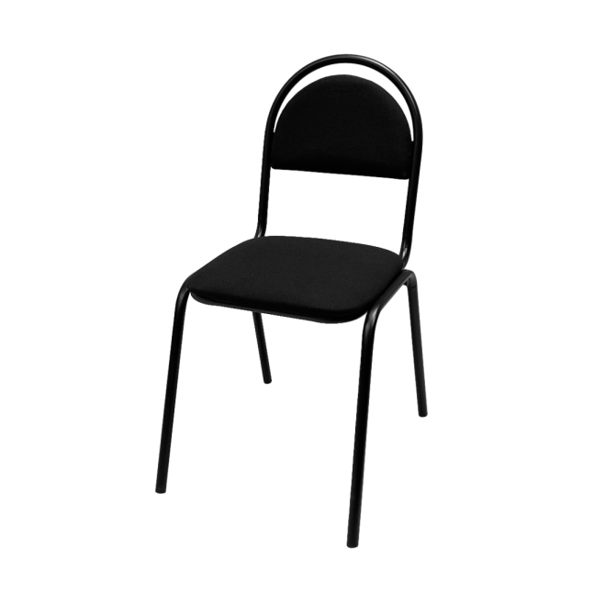

 | Стул РС00М

Характеристика номенклатуры |  | Количество
РС00М-101-01/МШК; обивка ткань черная; каркас черный |  | 18
РС00М-102-01; обивка ткань серая с черной ниткой; каркас черный |  | 76
РС00М-201-01_МШК; обивка искожа черная гладкая; каркас черный |  | 408
РС00М-503-02; обивка искожа серая матовая тисненная; каркас белый |  | 115
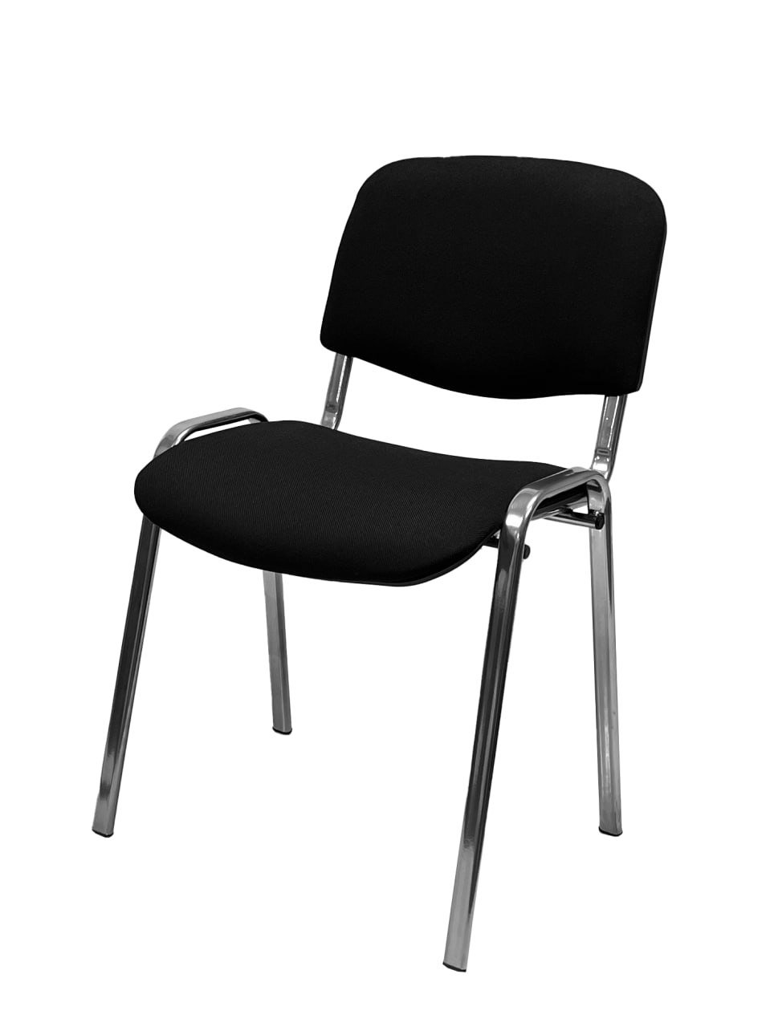

 | Стул РС10

Характеристика номенклатуры |  | Количество
РС10-614-01; обивка экокожа серая; каркас черный |  | 16
РС10-103-Хром; обивка ткань серая однотонная; каркас хром |  | 2
РС10-101-01/МШК; обивка ткань черная; каркас черный |  | 1859
РС10-103-01_МШК; обивка ткань серая однотонная; каркас черный |  | 8
РС10-201-01_МШК; обивка искожа черная гладкая; каркас черный |  | 1869

